关系图
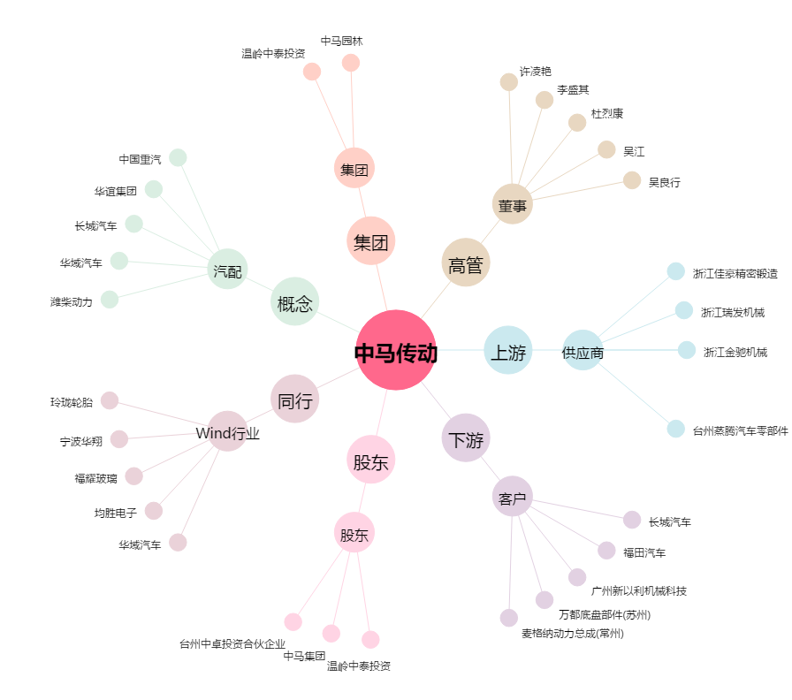
中马传动[603767.SH] - 关系概览图

